예제 4-3
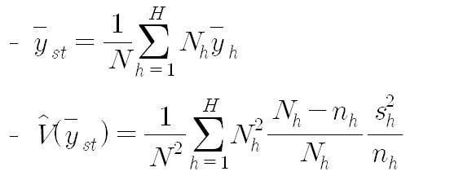
교재 117쪽 예제 4-3 : 모평균 추정

* 초등학교당 평균 학생 수 추정

일련번호 | 도시 | 농촌
1 | 2,000 | 600
2 | 1,200 | 450
3 | 1,500 | 200
4 | 1,000 | 300
5 | 900 | 1,200
6 | 1,300 | 900 |  | 평균 추정값 | 1223.3
7 | 3,000 | 600 |  | 추정량 분산 | 16,867.2
8 | 1,500 | 750 |  | 표준오차 | 129.9
9 | 1,000 | 1,000 |  | 오차의 한계 | 259.7
10 | 1,800 | 300
모집단 크기 | 100 | 50
표본크기 | 10 | 10
표본평균 | 1,520 | 630
표본분산 | 397,333.3 | 109,555.6
 | 152000 | 31500
 | 357,600,000 | 21,911,111 | 16,867.16

